Некорректная авторизация
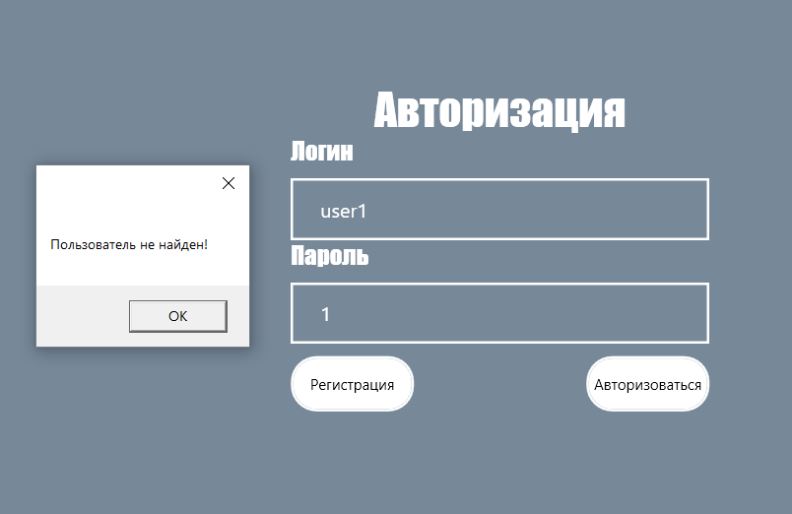
Даты теста | 2024-10-22
Приоритет тестирования (Малый / Средний / Высокий) | Высокий
Заголовок / название теста | Некорректный вход в аккаунт
Резюме испытания | Проверка входа в аккаунт пользователя.
Шаги тестирования | 1. Нажать на кнопку "Авторизация" в главном окне;
 | 2. ввести логин;
 | 3. ввести пароль;
 | 4. нажать на кнопку "Авторизироваться".
Данные тестирования | 1. Логин: "user1";
 | 2. пароль: "1".
Ожидаемый результат | Вывелся MessageBox с текстом "Пользователь не найден".
Фактический результат | Сообщение отобразилось.
Статус (Pass / Fail) | Pass

Некорректная регистрация
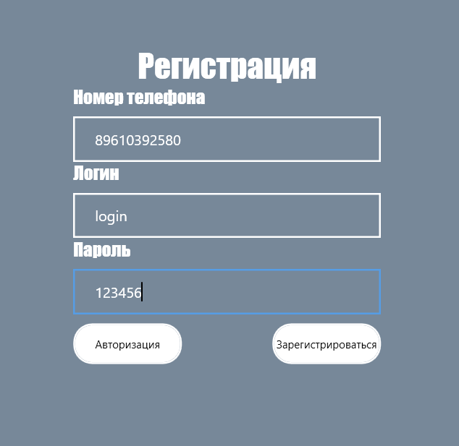
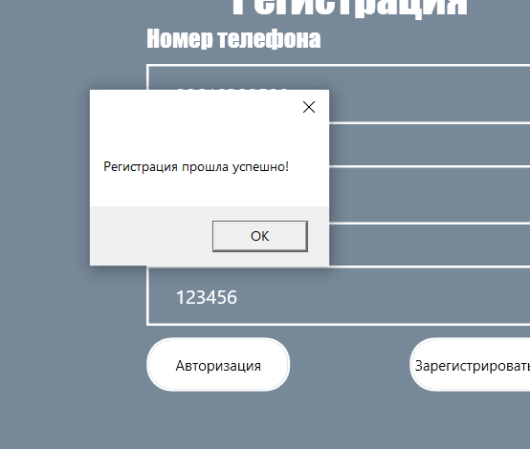
Даты теста | 2024-10-22
Приоритет тестирования (Малый / Средний / Высокий) | Высокий
Заголовок / название теста | Регистрация аккаунта.
Резюме испытания | Проверка регистрации аккаунта менеджера с четвёртым форматом телефона.
Шаги тестирования | 1. Ввести номер телефона;
 | 2. ввести логин;
 | 3. ввести пароль;
 | 4. нажать на кнопку "Зарегистрироваться".
Данные тестирования | 1. Номер телефона: "89999999999";
 | 2. логин: "user10";
 | 3. пароль: "10".
Ожидаемый результат | Вывелся MessageBox с текстом успешной регистрации.
Фактический результат | Регистрация прошла успешно, отобразилось сообщение, произошёл переход на главное окно.
Статус (Pass / Fail) | Pass

Некорректная регистрация 2
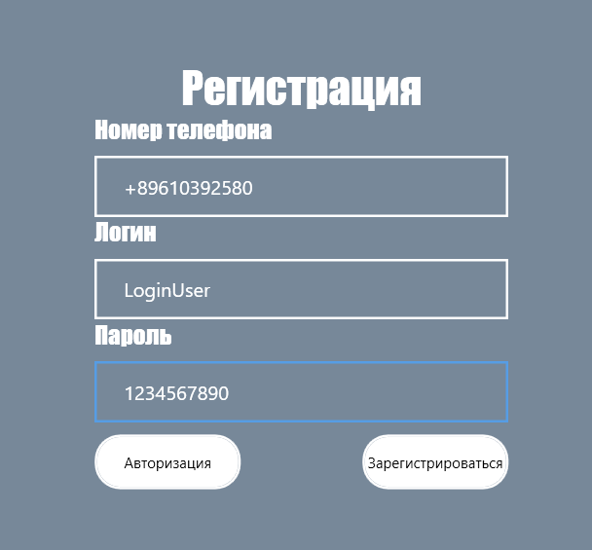
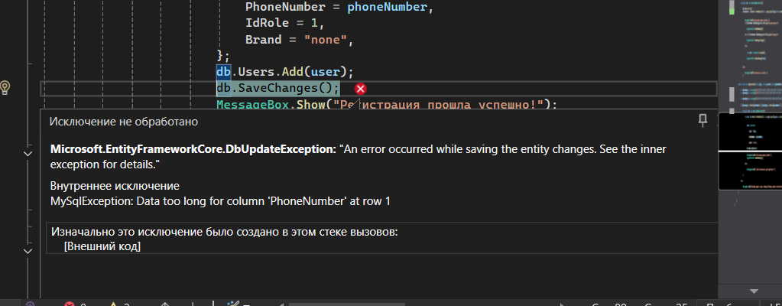
Даты теста | 2024-10-22
Приоритет тестирования (Малый / Средний / Высокий) | Высокий
Заголовок / название теста | Регистрация аккаунта.
Резюме испытания | Проверка регистрации аккаунта менеджера с не верным форматом телефона.
Шаги тестирования | 1. Ввести номер телефона;
 | 2. ввести логин;
 | 3. ввести пароль;
 | 4. нажать на кнопку "Зарегистрироваться".
Данные тестирования | 1. Номер телефона: "+89999999999";
 | 2. логин: "user10";
 | 3. пароль: "10".
Ожидаемый результат | Отобразилось сообщение о том, что формат номера не верный.
Фактический результат | Приложение вылетело, ошибка в коде.
Статус (Pass / Fail) | Fail

Добавление задачи
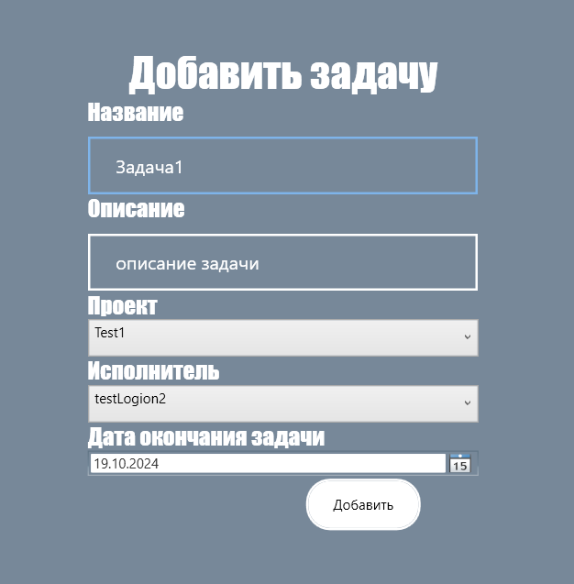
Даты теста | 2024-10-22
Приоритет тестирования (Малый / Средний / Высокий) | Высокий
Заголовок / название теста | Добавление задачи
Резюме испытания | Проверка добавления задачи с корректными данными менеджером.
Шаги тестирования | 1. Проходим авторизацию за роль менеджера;
 | 2. выбираем "Создание задачи";
 | 3. вводим название задачи;
 | 4. вводим описание задачи;
 | 5. выбираем проект;
 | 6. выбираем исполнителя;
 | 7. выбираем дату окончания;
 | 8. нажать на кнопку "добавить".
Данные тестирования | 1. Логин: "123";
 | 2. пароль: "123";
 | 3. название задачи: "задача1";
 | 4. описание: "описнаие задачи"
 | 5. проект: "test1";
 | 6. исполнитель: "testLogin2";
 | 7. дата окончания: "31.10.2024".
Ожидаемый результат | Выведется сообщение о том, что задача добавлена.
Фактический результат | Отобразилось сообщение "Успех!"
Статус (Pass / Fail) | Pass

(!)Добавление задачи
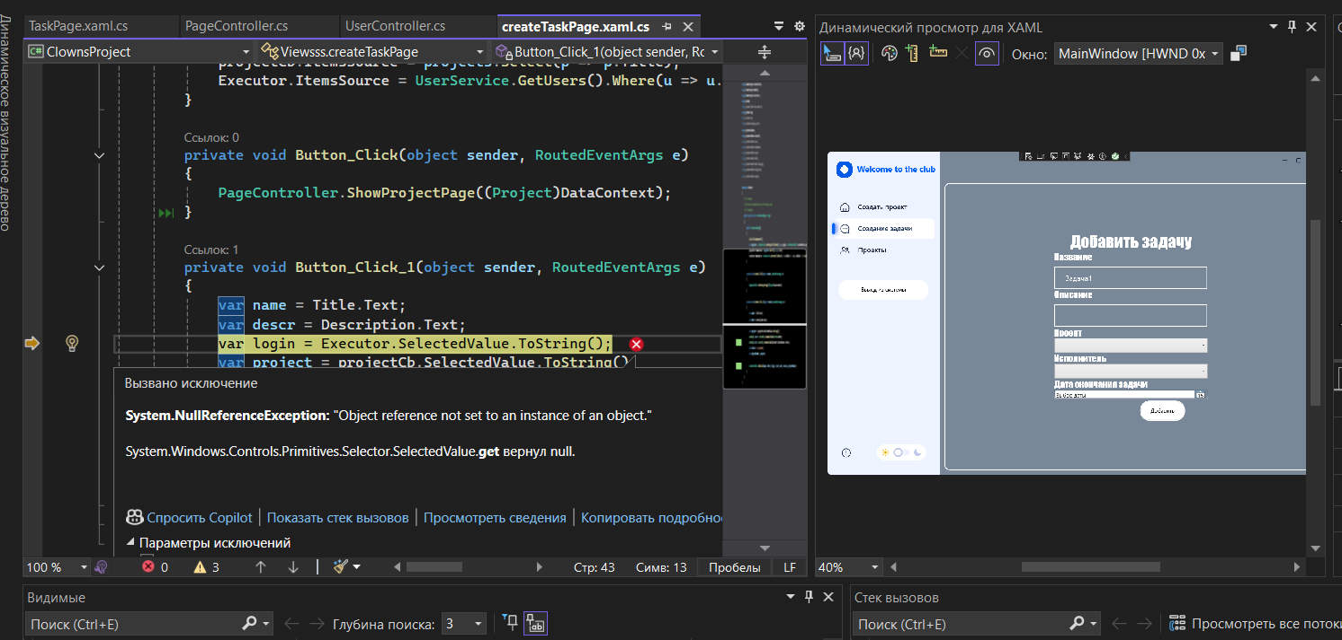
Даты теста | 2024-10-22
Приоритет тестирования (Малый / Средний / Высокий) | Высокий
Заголовок / название теста | Добавление задачи
Резюме испытания | Проверка добавления задачи с некорректными данными менеджером.
Шаги тестирования | 1. Проходим авторизацию за роль менеджера;
 | 2. выбираем "Создание задачи";
 | 3. вводим название задачи;
 | 4. нажать на кнопку "добавить".
Данные тестирования | 1. Логин: "123";
 | 2. пароль: "123";
 | 3. название проекта: "задача1".
Ожидаемый результат | Вывелся MessageBox с информацией о том, что не все данные заполнены.
Фактический результат | Программа остановилась из-за ошибки в коде.
Статус (Pass / Fail) | Fail

Просмотр задач
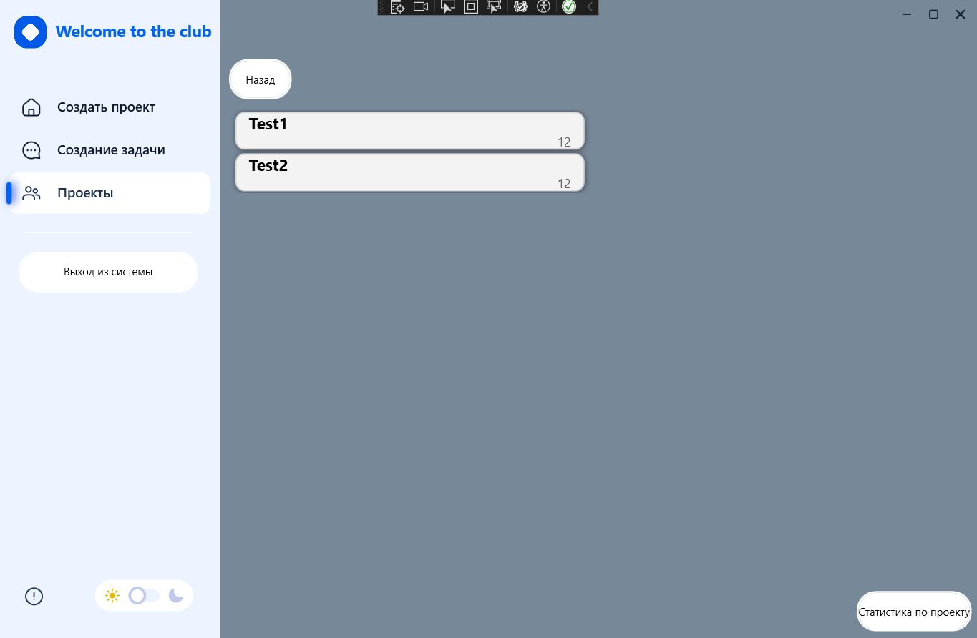
Даты теста | 2024-10-22
Приоритет тестирования (Малый / Средний / Высокий) | Высокий
Заголовок / название теста | Корректный вывод задач
Резюме испытания | Проверка вывода задач по конкретному проекту.
Шаги тестирования | 1. Дважды нажать по проекту.
Данные тестирования | 1. Проект: "Test1".
Ожидаемый результат | Вывелась страница с отображением всех задач, выбранного проекта.
Фактический результат | Задачи, выбранного проекта, вывелись.
Статус (Pass / Fail) | Pass

_x0009_Изменение описания задач
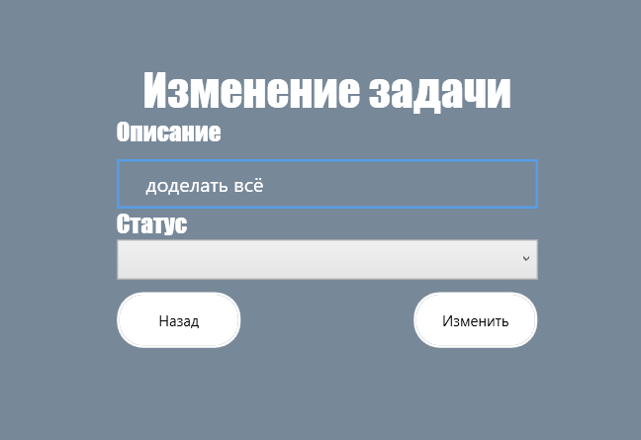
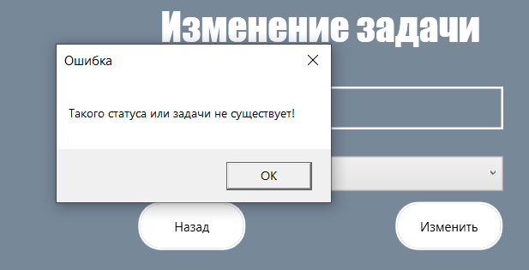
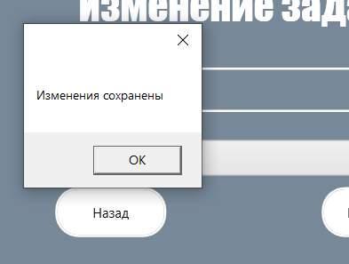
Даты теста | 2024-10-22
Приоритет тестирования (Малый / Средний / Высокий) | Высокий
Заголовок / название теста | Изменение описания задач сотрудником
Резюме испытания | Проверка изменения описания задач за сотрудника.
Шаги тестирования | 1. Авторизироваться за сотрудника;
 | 2. нажать на кнопку изменить на задаче;
 | 3. изменить описание.
Данные тестирования | 1. Логин: "12";
 | 2. пароль: "12";
 | 3. задача: "Test2";
 | 4. описнаие: "доделать всё".
Ожидаемый результат | Описнаие было изменён и отобразилось сообщение об успехе.
Фактический результат | Вывелось соо о том что нужно изменить статус тоже, и далее отобразилось соо, что изменния сохранены, однако в программе проверить это нельзя.
Статус (Pass / Fail) | Fail

Увольнение сотрудника
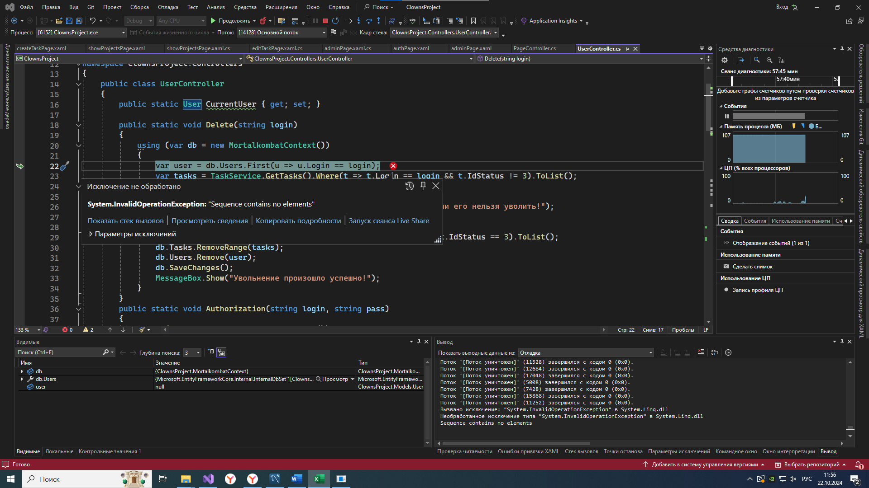
Даты теста | 2024-10-22
Приоритет тестирования (Малый / Средний / Высокий) | Высокий
Заголовок / название теста | Увольнение сотрудника
Резюме испытания | Проверка увольнения сотрудника.
Шаги тестирования | 1. Проходим авторизацию за роль администратора;
 | 2. выбираем уволить сотрудника;
 | 3. выбираем бесполезного сотрудника;
 | 4. нажать на кнопку "Удалить".
Данные тестирования | 1. Логин: "1";
 | 2. пароль: "1";
 | 3. логин сотрудника: "10".
Ожидаемый результат | Сотрудник уволен и вывелся MessageBox с подтверждением, открылась панель администратора.
Фактический результат | Сотрудник уволен и вывелся MessageBox с подтверждением, но переход на предыдщую страницу не был осуществлен, в следствии этого мы можем попытаться снова удалить сотрудника с тем же логином и получить ошибку.
Статус (Pass / Fail) | Pass

Скриншот

Вывод проектов
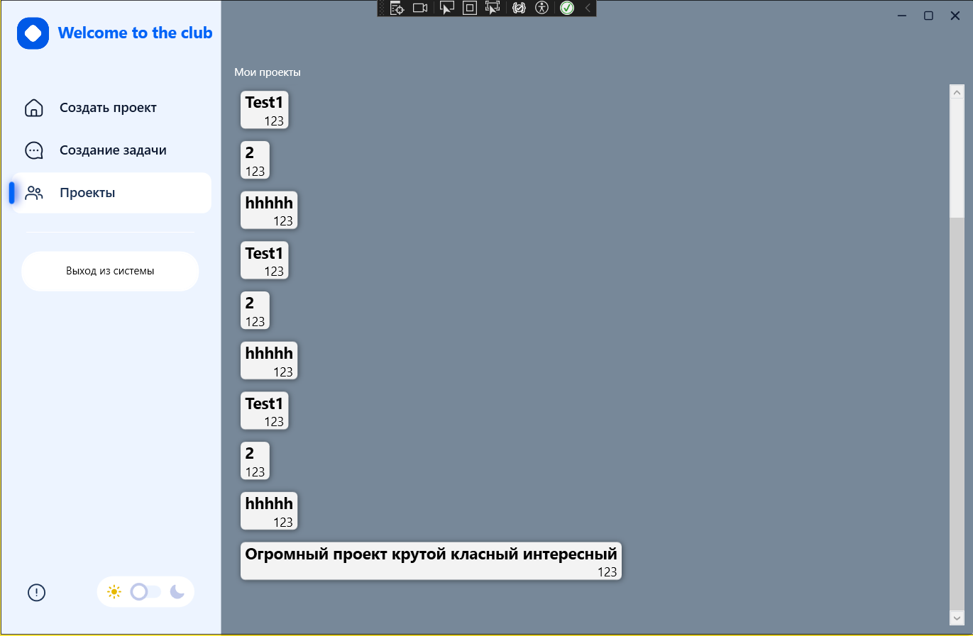
Даты теста | 2024-10-22
Приоритет тестирования (Малый / Средний / Высокий) | Высокий
Заголовок / название теста | Корректный вывод проектов
Резюме испытания | Проверка вывода проектов после авторизации менеджера.
Шаги тестирования | 1. Авторизоваться за менеджера;
 | 2. нажать "ОК" на отображемом блоке сообщения.
Данные тестирования
Ожидаемый результат | Вывелась страница с отображением всех проектов, которые ведёт менеджер.
Фактический результат | Проекты вывелись.
Статус (Pass / Fail) | Pass

!Вывод сообщения отсутвия задач
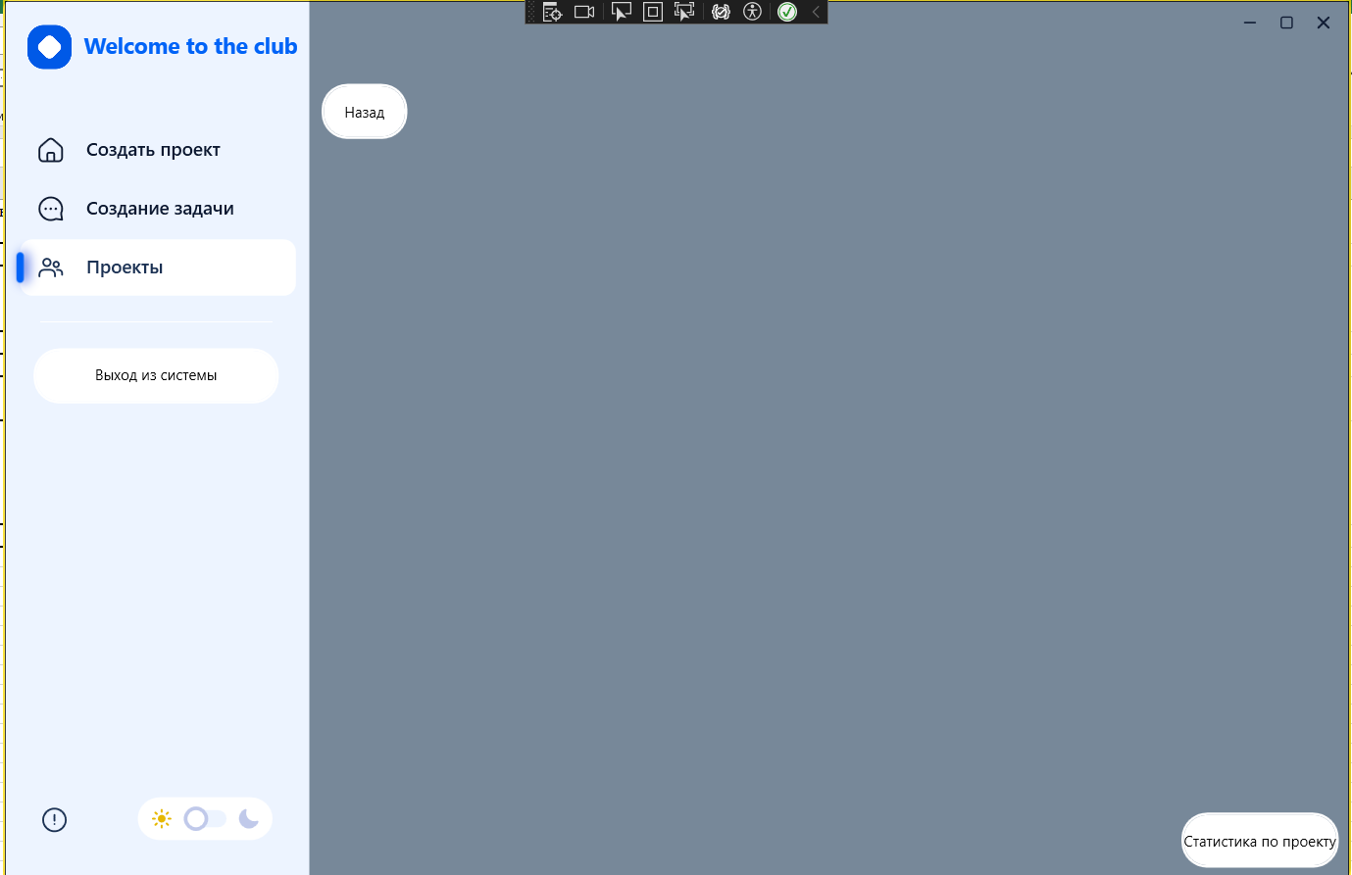
Даты теста | 2024-10-22
Приоритет тестирования (Малый / Средний / Высокий) | Малый
Заголовок / название теста | Вывод сообщения об отсутвии задач
Резюме испытания | Проверка вывода сообщения об отсутвии задач по конкретному проекту.
Шаги тестирования | 1. Нажать на проект.
Данные тестирования | 1. Проект: "hhhhh".
Ожидаемый результат | Вывелась страница с сообщением об отсутсвии задач в выбранном проекте.
Фактический результат | Нет вывода сообщения об отсутсвии задач.
Статус (Pass / Fail) | Fail

Вывод информации о задаче
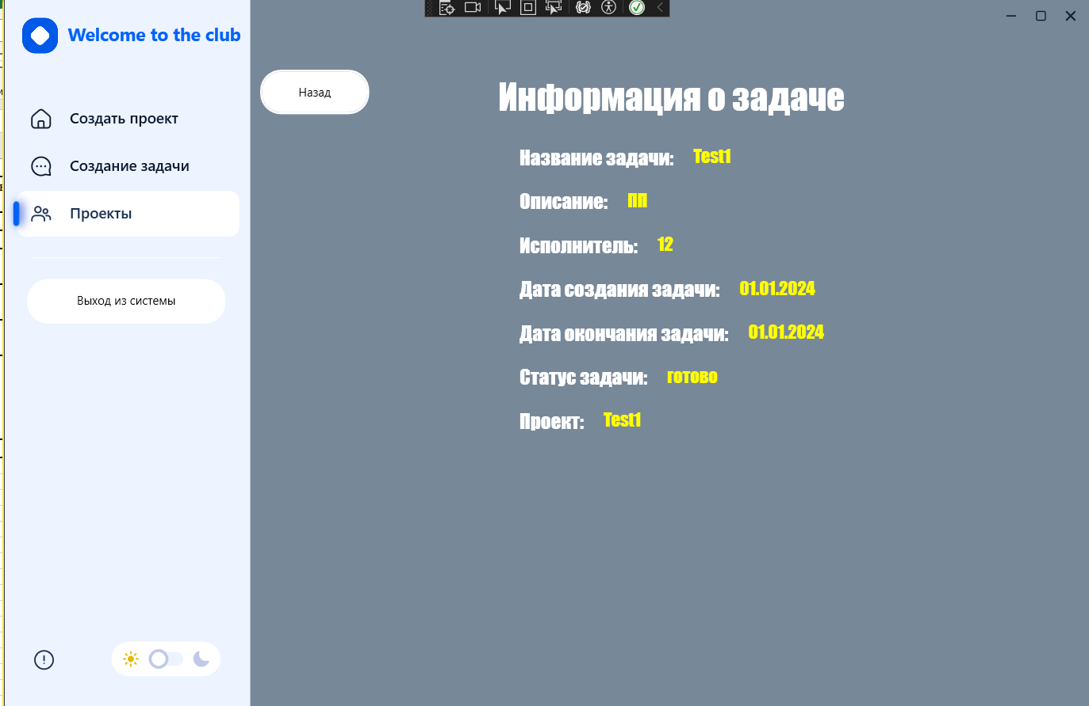
Даты теста | 2024-10-22
Приоритет тестирования (Малый / Средний / Высокий) | Средний
Заголовок / название теста | Вывод данных задачи
Резюме испытания | Проверка вывода данных о задаче.
Шаги тестирования | 1. Дважды нажать на проект;
 | 2. дважды нажать на задачу.
Данные тестирования | 1. Проект: "Test1";
 | 2. Задача: "Test1".
Ожидаемый результат | Вывелась страница с отображением всех данных о задаче.
Фактический результат | Вывелись данные о задачи
Статус (Pass / Fail) | Pass

Общая статистика по кейсам
Процент тестов
Всего тестов: | 25
Успешно пройденных тестов: | 15
Проваленных тестов: | 10

Данные функции не были прописаны в ТЗ, однако они есть в програме.

